Sheet1
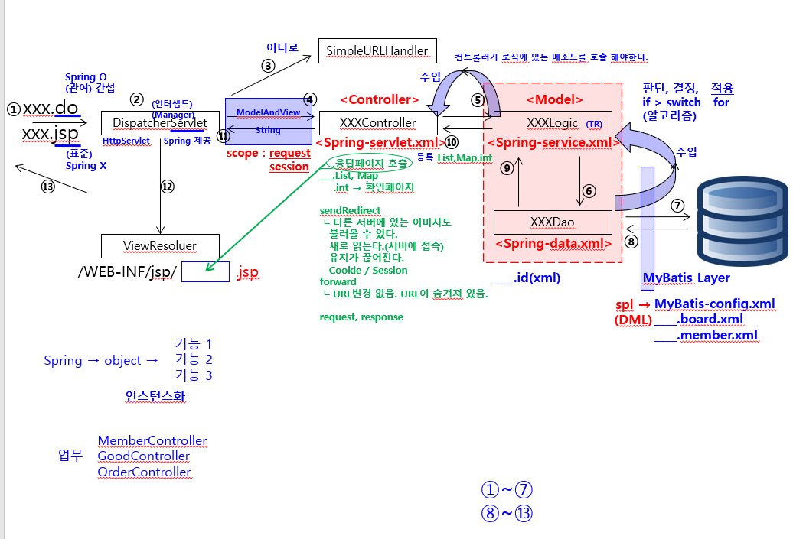
작업지시서

1.로그인처리 하기
:프로시저를 활용해서 처리하기
:세션을 적용해보기
:myBatis활용하기
:프로시저를 활용하기

2.테이블설계하기
시험과목에 대한 테이블 추가하기
시험응시에 대한 테이블 추가하기

테이블 관계
회원과 시험응시 관계
시험과목과 회원관계
시험과목과 시험응시 관계

관계형태
1:1 관계, 1:n관계, n:n관계
PK와 FK를 선택과 확인

관계형태로 인해서 조인 대상 테이블 결정

3.화면 정의서 작성하기
시험 응시에 대한 화면 그리기
화면과 DB테이블을 비교해보면서 테이블 설계에 대한 타당성 체크해 보기
혹시 빠진 컬럼이 있지 않나?
혹시 관계를 잘못 그리지는 않았는가?
또는 테이블 설계에 빠진 부분이 있지 않은지?

개발 방법론
개발자는 로직부분에만 집중하고 코딩을 전개하면 된다.
이렇게 만들어 주기 위해서 MVC패턴이나 Spring을 활용한다.
넥사크로나 부트스트랩, EasyUI같은 UI솔루션이나 API가 제공되고 있다.
DB연동시 반복되는 코드를 줄여 주기 위해서 myBatis 존재함.

재택근무를 위해서는 git과 같은 형상관리 툴에 사용은 필수

페이퍼 작업하기
역할 분담
책임감
계획세운다. - 시간 효율적으로 활용
약속-표준
완성

100%
50% - 계획, 설계, 분석-회사문서, 보고서, 자료들 수집,분석, 업무에대한 정의, 프로세스 이해
30% - 실제 코딩
20% - 단위테스트, 통합테스트, 시연, 배포(정보이행)

업무에 대한 정의 및 구현
MODEL계층이다.
DAO패턴은 MODEL계층의 한 부분이다
DAO가 있으므로해서 트랜잭션 처리가 가능
재사용성을 높이고
업무와 업무가 연결되는 부분을 재사용해서 처리가능

컨트롤계층 - 추상크래스나 인터페이스 폭은 구현체 클래스 제공받아 처리함.
:AbstractController(A), MultiActionController(구현체), Controller(I)
모델계층
:개발자가 집중해야 할 부분
뷰계층
:UI/UX솔루션 역할 하고 있다.

PM(사람관리)/PL(설계, 조립, 테스트시나리오, 배포, 이행)-기술지원, 표준제시, 가이드
CREW처리

frontMVC1, ActionForward, Action, 연결

232페이지 | 세션
세션은 서버에서(캐쉬메모리에) | request, response
쿠키는 웹브라우저 | HttpSession session = request.getSession();
 | 요청을 jsp가 받으면 모델1이다. -태그와 공존해야 하니까 내장객체 제공
서버는 세션을 사용해서 클라이언트 상태를 유지할 수 있기 때문에, 로그인한 사용자 정보를 유지하기 위한 목적으로 세션을 이용한다. | 요청을 servlet이 받으면 모델2이다. - 직접 선언해야 함.
 | 이 MVC패턴은 request와 response에 의존적이다.
 | requset나 response에 의존적인 것이 싫다.
세션을 유지할 필요가 없으면 session.invalidate() 메서드를 사용해서 세션을 종료한다.
 | why? 재사용성이 떨어진다. 이식성이 나쁘다. 단위테스트, 통합테스트 불가
 | 독립적이지 않다.
 | 결합도는 낮춰야한다!

 | 상속은 답이 아니다.
 | 인터페이스와 추상클래스 중심의 코드를 전개해야한다 이말입니다~

 | response.sendRedirect("a.jsp");
 | A a = new A(); 결합도가 강하다
 | A a = null; DI의미
 | A a = 클래스타입.메소드명(); 싱글톤패턴
 | Duck myDuck = new MallardDuck();
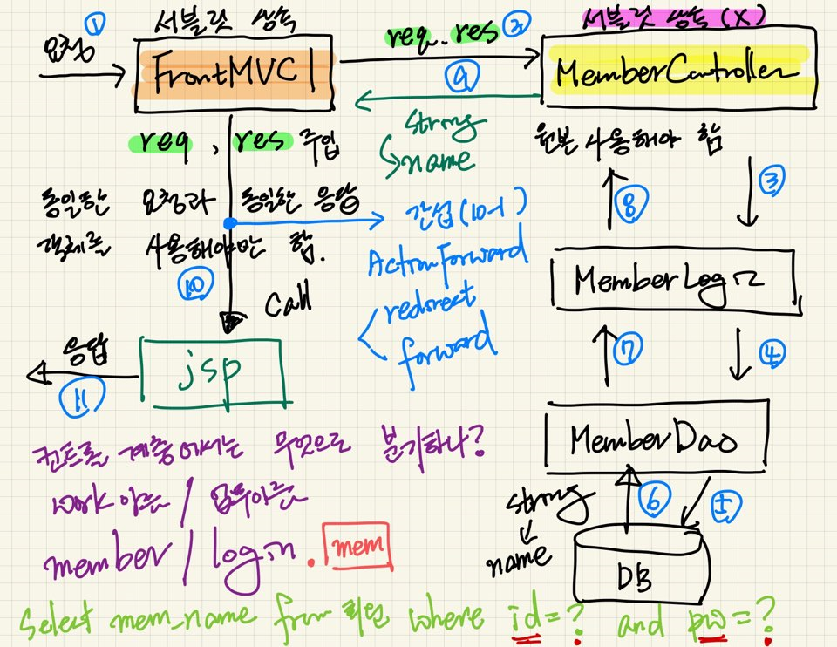

 |  | 원본을 넘기는이유
 |  | req가 저장소의 역할을 해야하기 때문?
 |  | 원본을 넘기지 않으면 null이 뜬단말이다

